Introduction
AIMA (AI Maturity Assessment) v0.20250704

1. OWASP AI 成熟度評価 (AIMA) の概要

 | OWASP AI 成熟度評価（AIMA）は、AI システムのセキュリティ、信頼性、コンプライアンスを評価・改善するための構造化されたアプローチを組織に提供します。OWASP SAMM の原則を基盤としつつ、AI 特有の課題に合わせて調整された AIMA は、業界や組織の状況を問わず、責任ある AI の導入を導く測定可能な道筋を定義します。 AI システムは、倫理的、運用上、そして技術的な面で根本的に新たなリスクをもたらし、従来のソフトウェアに用いられるものを超えたガバナンス機構を必要とします。AIMA は、AI の開発と展開の各フェーズにセキュリティ、透明性、プライバシー、そしてライフサイクル管理を統合するリスク ベースのモデルによって、このニーズに応えます。

1.1. AI ガバナンスの必要性

 | AI 技術が企業、政府、そして社会に浸透するにつれ、原則に基づき実践的な監視が求められています。決定論的なソフトウェアとは異なり、AI システムはデータから学習し、時間の経過とともに適応し、説明や予測が困難な動作をすることも少なくありません。そのため、開発者、運用者、そして経営幹部には新たな責任が生じます。 AI におけるガバナンスとは、単なるポリシーの策定にとどまらず、継続的な監視、倫理的な説明責任、リスク軽減、そしてユーザーのエンパワーメントなど、多岐にわたります。AIMA は、AI 開発を社会的価値、組織戦略、そして規制上の期待と整合させるためのフレームワークを提供することで、これらの責任を支援するように設計されています。

1.2. 既存の成熟モデルが不十分な理由

 | CMMI や OWASP SAMM といった従来の成熟度モデルは、従来のソフトウェア開発におけるセキュリティ確保のための実証済みの手法を提供していますが、AI 特有の特性を考慮して構築されたものではありません。AI 特有の課題には、以下のようなものがあります。

 | ●非決定論的な動作: モデルの出力はデータとコンテキストによって変化します。
 | ●不透明な意思決定ロジック: AI モデルには解釈可能性が欠けていることがよくあります。
 | ●データ中心の脆弱性: 敵対的攻撃とデータ汚染により学習パイプラインが悪用されます。
 | ●動的なリスク対象領域: AI システムは時間の経過とともに進化するため、継続的な保証が必要です。

 | 既存のフレームワークでは、これらの問題を包括的に扱うことはほとんどなく、AI に適用しようとする組織は、ポリシー レベルの原則しか提示されず、実用的なガイダンスが不足しているケースがほとんどです。

1.3. OWASP エコシステムと AI 固有のリソース

 | AIMA は、OWASP の AI セキュリティとプライバシーに関する幅広い取り組みを基盤としています。いくつかの姉妹プロジェクトが補完的なガイダンスを提供しています。

 | ●OWASP Top 10 for Large Language Model Applications: LLM ベースのシステムにおける最も重要なセキュリティ脆弱性の厳選されたリスト。
 | ●OWASP AI Security and Privacy Guide: 安全でプライバシーを保護する AI システムの構築、テスト、調達に関する実践的なアドバイス。
 | ●OWASP AI Exchange: AI セキュリティとガバナンスのベスト プラクティスを包括的にまとめたコミュニティ主導のリポジトリ。
 | ●OWASP Machine Learning Security Top 10: 敵対的攻撃やインフラストラクチャ レベルの攻撃を含む、ML システムの脅威の分類。

 | これらのリソースを組み合わせることで、AIMA の脅威モデル、範囲、コミュニティ アプローチのバックボーンが形成されます。

1.4. AIMA の提示物

 | AIMA は、原則と慣行の間のギャップを埋めます。公平性、堅牢性、透明性といった抽象的な目標を、測定可能な活動と成果へと変換します。AIMA は以下のことをサポートします。

 | ●コンテキスト評価: AI の採用と成熟度のさまざまなレベルに合わせて調整されます。
 | ●段階的な改善: 成熟度レベルは、即時の完全な準拠を必要とせずに進むべき道筋を定義します。
 | ●部門横断的な調整: 技術チーム、法律顧問、リスク管理者、経営幹部向けに設計されます。

 | AIMA は、一部のプロプライエタリまたはクローズドな成熟度フレームワークとは異なり、オープンソースでコミュニティ主導です。実世界での使用、フィードバック、そして反復を通じて、適応と進化を促進します。

1.5. AIMA の概要

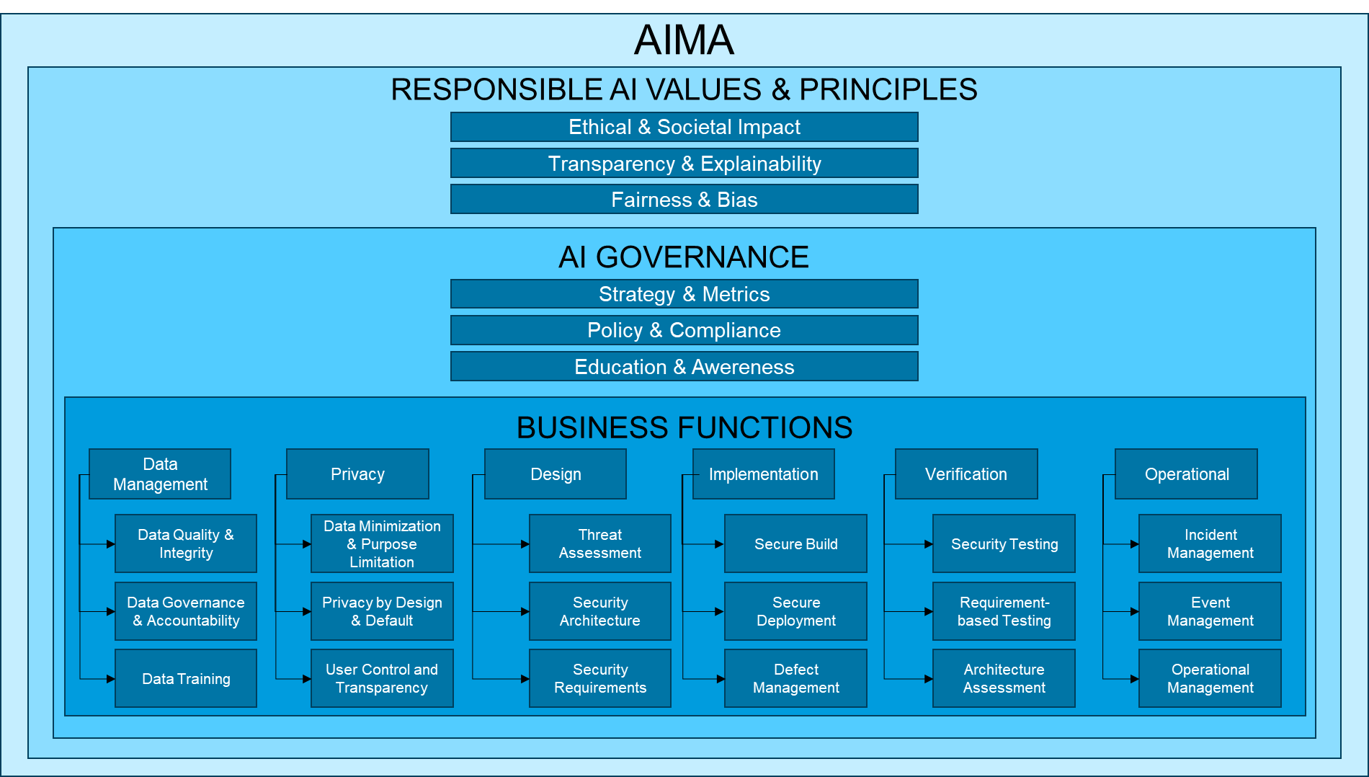
 | AIMA は、AI システムのライフサイクル全体にわたる 8 つの評価ドメインを定義しています。

 | 責任ある AI の原則: 公平性、透明性、社会への影響。
 | ガバナンス: 戦略、ポリシー、教育。
 | データ管理: 品質、説明責任、およびトレーニング データの実践。
 | プライバシー: データの最小化、設計によるプライバシー、ユーザー制御。
 | 設計: 脅威モデル、セキュリティ アーキテクチャ、および要件。
 | 実装: 安全なビルド、デプロイメント、および欠陥管理。
 | 検証: テストとアーキテクチャの検証。
 | 運用: 監視、インシデント対応、システム ライフサイクル管理。

 | 各ドメインには、2 つの補完的なストリーム（例: 作成と促進（ストリーム A）と測定と改善（ストリーム B））にグループ化された成熟度基準が含まれています。組織は、自らの取り組みを評価し、ギャップを特定し、体系的に改善の優先順位付けを行うことができます。

 | 本書では、さまざまなセクターで AIMA を実際に導入できるようにするための詳細な説明、ワークシート、ガイダンスを提供します。

Scores
項目 |  |  | レベル ([0, 3.5]) |  |  | 評価ドメイン | レベル
評価ドメイン | 慣行 | ストリーム | ﾄﾞﾒｲﾝ | 慣行 | ｽﾄﾘｰﾑ | 責任ある AI | 0.6
責任ある AI |  |  | 0.6 |  |  | ガバナンス | 0.9
 | 倫理的価値と社会的影響 |  |  | 0.5 |  | データ管理 | 0.8
 |  | 作成と促進 |  |  | 0.5 | プライバシー | 0.7
 |  | 測定と改善 |  |  | 0.5 | 設計 | 1.2
 | 透明性と説明可能性 |  |  | 0.3 |  | 実装 | 1.2
 |  | 作成と促進 |  |  | 0.5 | 検証 | 0.8
 |  | 測定と改善 |  |  | 0 | 運用 | 1.1
 | 公平性とバイアス |  |  | 1.0
 |  | 作成と促進 |  |  | 0.5
 |  | 測定と改善 |  |  | 1.5
ガバナンス |  |  | 0.9
 | 戦略と指標 |  |  | 0.8
 |  | 作成と促進 |  |  | 1
 |  | 測定と改善 |  |  | 0.5
 | ポリシーとコンプライアンス |  |  | 1.3
 |  | ポリシーの策定と施行 |  |  | 1
 |  | コンプライアンスとリスクの監督 |  |  | 1.5
 | 教育とガイダンス |  |  | 0.8
 |  | 知識の開発と配信 |  |  | 1
 |  | 力量の評価と維持 |  |  | 0.5
データ管理 |  |  | 0.8
 | データの品質と整合性 |  |  | 1.0
 |  | AI 利用のための適合性 |  |  | 1.5
 |  | 信頼と一貫性 |  |  | 0.5
 | データ ガバナンスと責任追跡性 |  |  | 0.5
 |  | データ ガバナンス（ポリシー、標準、スチュワードシップ） |  |  | 0
 |  | 責任追跡性（オーナーシップ、追跡可能性、責任ある AI） |  |  | 1
 | データの学習 |  |  | 1.0
 |  | データセット管理（正確性、一貫性、キュレーション） |  |  | 1
 |  | 監視とコンプライアンス（セキュリティ、ライセンス、倫理的使用） |  |  | 1
プライバシー |  |  | 0.7
 | データの最小化と利用目的の制限 |  |  | 0.8
 |  | ポリシーの定義と施行 |  |  | 1
 |  | 監視と改善 |  |  | 0.5
 | 設計とデフォルトによるプライバシー |  |  | 0.5
 |  | ガバナンスと実装 |  |  | 0
 |  | 設計とエンジニアリングの実現 |  |  | 1
 | ユーザーによる管理と透明性 |  |  | 0.8
 |  | ガバナンスと実装 |  |  | 1
 |  | 設計とエンジニアリングの実現 |  |  | 0.5
設計 |  |  | 1.2
 | 脅威の評価 |  |  | 0.8
 |  | LLM のリスク プロファイル |  |  | 0.5
 |  | 敵対的脅威モデリング |  |  | 1
 | セキュリティ アーキテクチャ |  |  | 1.3
 |  | モデルのセキュアなデプロイメント |  |  | 2
 |  | 技術スタックのセキュリティ |  |  | 0.5
 | セキュリティ要件 |  |  | 1.5
 |  | 倫理的およびコンプライアンス要件 |  |  | 2
 |  | データとモデルの出所 |  |  | 1
実装 |  |  | 1.2
 | セキュアなビルド |  |  | 1.3
 |  | プロセス志向の対策 |  |  | 1.5
 |  | 技術的対策 |  |  | 1
 | セキュアなデプロイメント |  |  | 1.0
 |  | プロセス志向の対策 |  |  | 1
 |  | 技術的対策 |  |  | 1
 | 不具合管理 |  |  | 1.3
 |  | プロセス志向の対策（作成と促進） |  |  | 1
 |  | 技術的対策（測定と改善） |  |  | 1.5
検証 |  |  | 0.8
 | セキュリティ テスト |  |  | 1.0
 |  | セキュリティ評価の実施 |  |  | 1
 |  | セキュリティの計測と改善 |  |  | 1
 | 要件ベースのテスト |  |  | 0.8
 |  | テストの定義と実施 |  |  | 0.5
 |  | テストの計測と改善 |  |  | 1
 | アーキテクチャの評価 |  |  | 0.5
 |  | アーキテクチャのレビューの実施 |  |  | 0.5
 |  | アーキテクチャの計測と改善 |  |  | 0.5
運用 |  |  | 1.1
 | インシデント管理 |  |  | 1.0
 |  | インシデント対応と分析 |  |  | 1
 |  | 継続的改善と報告 |  |  | 1
 | イベント管理 |  |  | 1.3
 |  | 検出と警告 |  |  | 1.5
 |  | 対応と継続的学習 |  |  | 1
 | 運用管理 |  |  | 1.0
 |  | システムの監視と保守 |  |  | 1
 |  | セキュリティとコンプライアンス管理 |  |  | 1

